举例
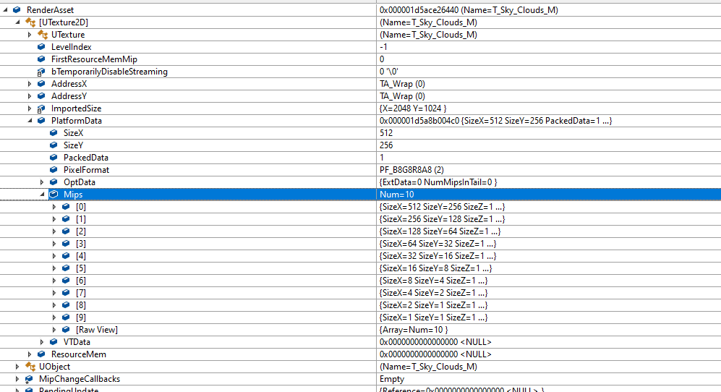
按图图片格式和mipmap，计算出来的数据大小，放在mipdata里面
void FTexture2DStreamIn::DoAllocateNewMips(const FContext& Context)

 | if (!IsCancelled() && Context.Resource)
 |  | {
 |  |  | for (int32 MipIndex = PendingFirstLODIdx; MipIndex < CurrentFirstLODIdx; ++MipIndex)
 |  |  | {
 |  |  |  | const FTexture2DMipMap& MipMap = *Context.MipsView[MipIndex];
 |  |  |  | const int32 MipSize = CalcTextureMipMapSize(MipMap.SizeX, MipMap.SizeY, Context.Resource->GetPixelFormat(), 0);

 |  |  |  | check(!MipData[MipIndex]);
 |  |  |  | MipData[MipIndex] = FMemory::Malloc(MipSize);
 |  |  | }
 |  | }

按照mipindex计算文字长宽，然后按照格式定义，看看总共占多少字节
 | SIZE_T CalcTextureMipMapSize( uint32 TextureSizeX, uint32 TextureSizeY, EPixelFormat Format, uint32 MipIndex )
 | {
 |  | const uint32 WidthInBlocks = CalcTextureMipWidthInBlocks(TextureSizeX, Format, MipIndex);
 |  | const uint32 HeightInBlocks = CalcTextureMipHeightInBlocks(TextureSizeY, Format, MipIndex);
 |  | return static_cast<SIZE_T>(WidthInBlocks) * HeightInBlocks * GPixelFormats[Format].BlockBytes;
 | }

 | SIZE_T CalcTextureMipWidthInBlocks(uint32 TextureSizeX, EPixelFormat Format, uint32 MipIndex)
 | {
 |  | const uint32 BlockSizeX = GPixelFormats[Format].BlockSizeX;
 |  | if (BlockSizeX > 0)
 |  | {
 |  |  | const uint32 WidthInTexels = FMath::Max<uint32>(TextureSizeX >> MipIndex, 1);
 |  |  | const uint32 WidthInBlocks = (WidthInTexels + BlockSizeX - 1) / BlockSizeX;
 |  |  | return WidthInBlocks;
 |  | }
 |  | else
 |  | {
 |  |  | return 0;
 |  | }
 | }

纹理格式和其字节大小
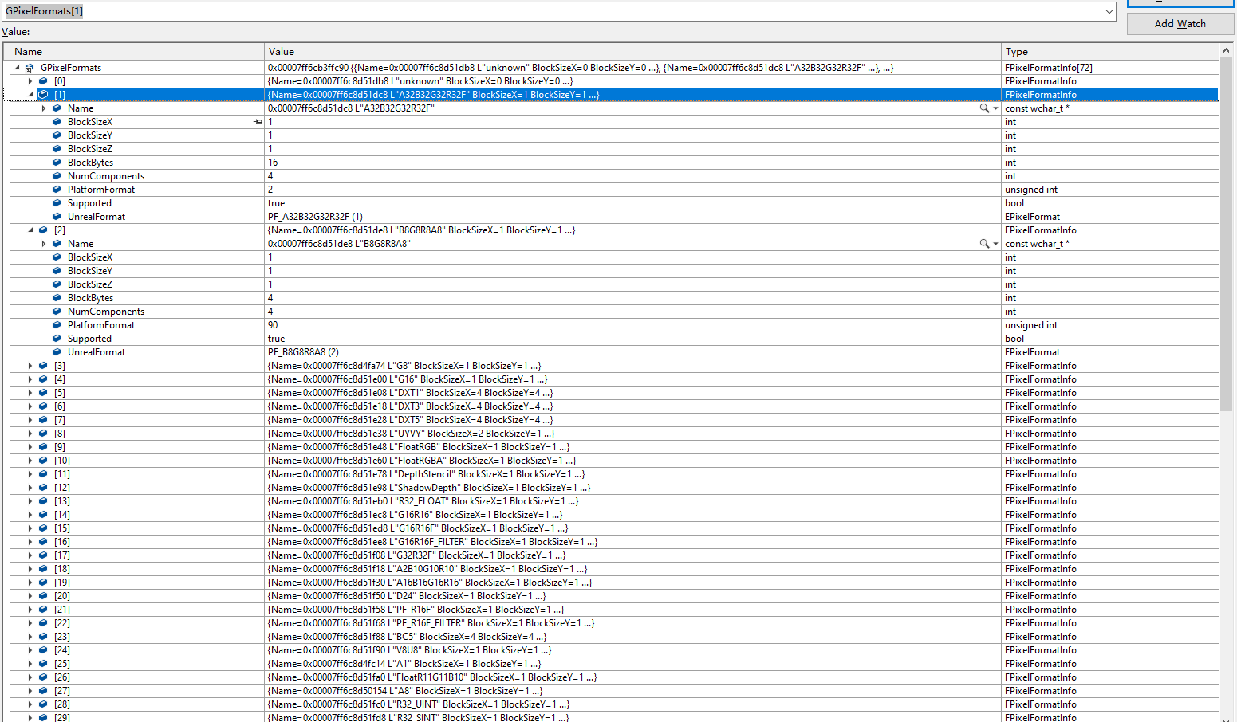

按照屏幕计算
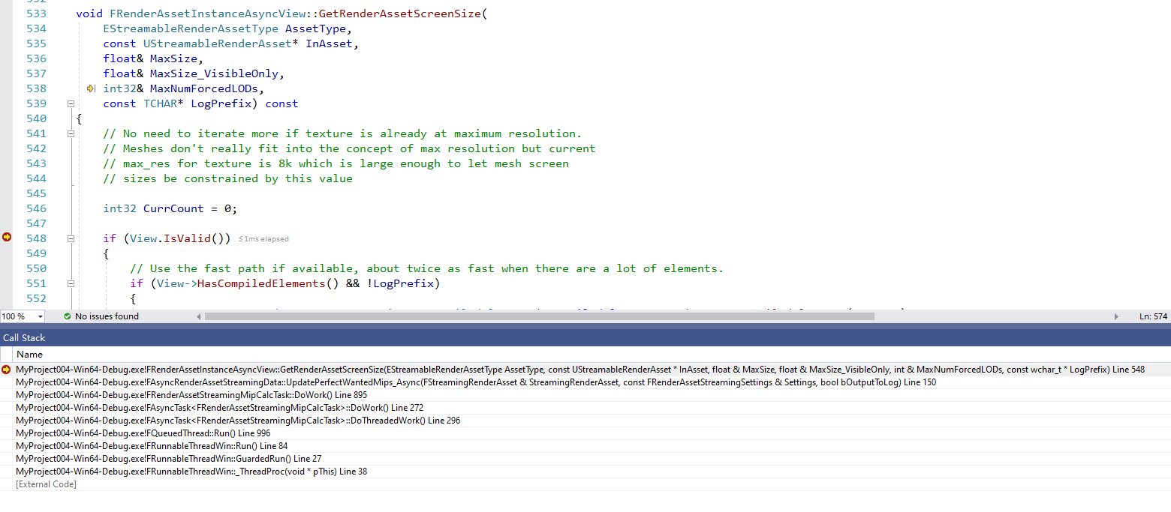
 |  |  |  | 按照屏幕计算哪一个LOD
 | 单独的QueuedThread里面计算数据
1 | 实时计算距离屏幕信息-计算需要加载的LOD信息

2 | 加载对应LOD数据

 | void FStreamingRenderAsset::StreamWantedMips_Internal(FRenderAssetStreamingManager& Manager, bool bUseCachedData)
 |  | 卸载
 |  | RenderAsset->StreamOut(LocalWantedMips);
 |  | 加载
 |  | RenderAsset->StreamIn(LocalWantedMips, bShouldPrioritizeAsyncIORequest);
 |  |  | FTexture2DStreamIn::FTexture2DStreamIn(UTexture2D* InTexture)
 |  |  | 创建对应LOD的数据
 |  |  | void FTexture2DStreamIn::DoAllocateNewMips(const FContext& Context)

3 | 渲染

